2023BRM1014近畿300km守山
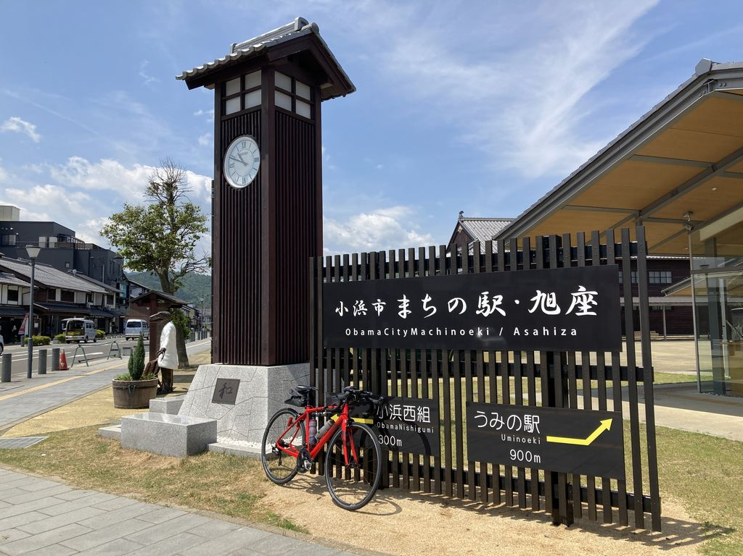
2023BRM1014近畿300km守山 |  |  |  |  | 2023/10/14 5:00/6:00スタート |  | 日出06:01、日入17:24 |  |  | Ver.1.0.0
 |  |  |  | × | ←標識・案内看板等なし |  |  |  |  | 2023/9/22
 | 形状 | 信号 | ポイント | 標識 | 現在地からの進行先 |  | 現在地までの |  | 備考 | PC間
 |  |  |  |  | 方角 | 道路 | 区間 | 合計
1 |  |  | 守山駅西口 |  | 西方向 | 市道 | 0.0 | 0.0 | 駅前ロータリーを出て西方向へ
2 | 十 | S | 守山駅前S |  | 左折 | 市道 | 0.1 | 0.1
3 | 十 | S | 勝部高架西S |  | 左折 | 県道145 | 0.6 | 0.7
4 | 十 | S | 高野S |  | 左折 | R1→県道4 | 3.0 | 3.7 | 青看板の「甲賀」方向へ
5 | 十 | S | 吉永S |  | 左折 | 県道13 | 9.6 | 13.3 | 青看板の「国道1号、竜王I.C」方向へ
6 | 十 | S | 高松町S |  | 右折 | 市道 | 3.6 | 16.9
7 | T |  |  | × | 右折 | 県道165 | 1.3 | 18.2
8 | T | S | 水口台S |  | 左折 | 県道178 | 3.9 | 22.1
9 | 十 | S | 三十坪S |  | 直進 | R477 | 4.4 | 26.5
10 | ┤ |  |  | × | 左折 | 市道 | 15.2 | 41.7 | 下り坂の途中
11 | | |  | フォトコントロール1 大河原温泉かもしか荘 |  | 左側 | 市道 | 0.4 | 42.1 | 自分のバイクと「大河原温泉かもしか荘」看板を撮影 写真撮影後、折り返して来た道を戻る
12 | T |  |  | × | 右折 | R477 | 0.4 | 42.5
13 | 十 | S | 西大路S |  | 右折 | 市道→県道508 | 9.1 | 51.6 | 青看板の「東近江」方向へ
14 | ┤ |  |  |  | 左折 | 市道 | 5.7 | 57.3 | 青看板の「国道421号」方向へ
15 | T |  |  |  | 左折 | R421 | 3.3 | 60.6 | 青看板の「近江八幡」方向へ
16 | 十 | S | 御園S |  | 右折 | R307 | 2.1 | 62.7 | 青看板の「彦根、愛荘」方向へ
17 | 十 | S | 南花沢S |  | 左折 | 県道213 | 4.5 | 67.2 | 青看板の「国道8号」方向へ
18 | 十 | S | 横溝S |  | 右折 | 県道13 | 2.9 | 70.1
19 | 五 | S | 甲良町役場前S |  | 左折 | 県道13→市道 | 8.0 | 78.1
20 | 十 | S | 犬方町南S |  | 直進 | 市道 | 4.0 | 82.1 | 青看板の「広域農道、甘呂」方向へ
21 | 十 | S |  |  | 右折 | 県道2 | 2.3 | 84.4 | 青看板の「長浜、米原」方向へ
22 | 十 | S | 開出今町S |  | 左折 | 県道197 | 0.9 | 85.3 | 青看板の「さざなみ街道」方向へ
23 | T | S | 八坂町中S |  | 右折 | 県道25 | 1.9 | 87.2
24 | | |  | PC1 セブン‐イレブン 彦根八坂町店 |  | 右側 | 県道25→県道2 | 1.1 | 88.3 | 5:00スタート OPEN 7:35、CLOSE 10:52 6:00スタート OPEN 8:35、CLOSE 11:52 レシート取得してブルベカードに通過時刻を自分で記入 ブルベカード記入後、直進 | 88.3
25 | 十 | S | 馬場2丁目S |  | 左折 | 県道2 | 3.2 | 91.5 | 青看板の「長浜、米原」方向へ
26 | 十 | S | 大音S |  | 直進 | 県道514 | 31.7 | 123.2
27 | ┤ |  |  | × | 左折 | 県道514 | 0.0 | 123.2 | ビワイチの青矢印に従い、伊香具橋を渡る
28 | T |  |  | × | 右折 | R8 | 2.8 | 126.0 | 車道へ出ずに右側歩道の徐行を推奨 この先すぐの藤ヶ崎トンネルは右側歩道の徐行を推奨 藤ヶ崎トンネルを走りたくない人は飯浦Sを左折して県道336を走行してもよい。県道336号を走行した場合は、R8との交差点で左折して敦賀方向へ。
29 | 十 |  |  | × | 右折 | 市道 | 1.7 | 127.7 | 藤ヶ崎トンネルを走行した場合は、トンネルを出て最初の交差点を右折
30 | ├ |  |  | × | 右折 | 市道 | 0.7 | 128.4 | ビワイチの青矢印に従って右折 ここを右折せずに直進して、R8のアンダーパスをくぐってR8に合流してもよい
31 | ┤ |  |  | × | 左折 | 市道 | 0.4 | 128.8 | ビワイチの青矢印に従って左折
32 | 十 | S | 塩津浜S |  | 右折 | R8 | 0.2 | 129.0 | 感応式信号
33 | ┤ |  |  | × | 左方向 | R8 | 15.8 | 144.8
34 | 十 | S | 鉄輪町S |  | 左折 | 市道 | 4.0 | 148.8
35 | 十 | S | PC2 ローソン 敦賀三島店 | × | 左側 | 県道33 | 1.4 | 150.2 | 5:00スタート OPEN 9:25、CLOSE 15:00 6:00スタート OPEN 10:25、CLOSE 16:00 レシート取得してブルベカードに通過時刻を自分で記入 ブルベカード記入後、交差点を左折してローソン駐車場北側の県道33号を西方向へ | 61.9
36 | 十 |  |  | × | 右折 | 市道 | 0.2 | 150.4 | 松原橋を渡ってすぐの川沿いの道路へ
37 | ┤ |  |  | × | 左折 | 市道 | 0.3 | 150.7
38 | 五 |  |  | × | 直進 | 市道 | 0.3 | 151.0 | 石標「松原公園」の右側の道路へ（気比の松原）
39 | T |  |  | × | 右折 | 県道33→県道141 | 1.1 | 152.1
40 | ┤ |  |  |  | 左折 | 市道→県道141 | 5.8 | 157.9 | 青看板の「敦賀原電、色浜」方向へ
41 | | |  | フォトコントロール2 敦賀市立西浦小中学校 |  | 左側 | 県道141 | 4.7 | 162.6 | 自分のバイクと「敦賀市立西浦小中学校」校門を撮影 写真撮影後、直進
42 | ┤ |  |  | × | 左折 | 県道141 | 0.7 | 163.3
43 | T |  |  |  | 左折 | 県道141→県道33 | 4.9 | 168.2 | 青看板の「美浜」方向へ
44 | ├ |  |  | × | 右折 | 県道33 | 6.1 | 174.3 | 正面に菅浜黒藤トンネル（トンネルに入らない）
45 | T |  |  | × | 右折 | 県道33 | 5.9 | 180.2
46 | T | S | 佐田S |  | 右折 | 県道225 | 0.7 | 180.9 | 青看板の「小浜」方向へ
47 | ├ | S | 坂尻S |  | 右折 | 市道（若狭梅街道） | 2.9 | 183.8 | 青看板の「三方五湖」方向へ
48 | T | S |  |  | 左折 | 県道244（若狭梅街道） | 7.1 | 190.9 | 青看板の「小浜」方向へ
49 | ├ | S |  |  | 右折 | 市道（若狭梅街道） | 0.2 | 191.1 | 青看板の「小浜」方向へ
50 | 十 | S |  |  | 右折 | 県道22 | 10.9 | 202.0 | 白看板の「田烏」方向へ
51 | T |  | 田烏 |  | 左折 | R162 | 3.7 | 205.7 | 青看板の「小浜市街」方向へ
52 | 十 | S | 西津橋詰S |  | 直進 | R162 | 11.9 | 217.6 | 3つの橋（西津橋・城内橋・大手橋）を渡りますが、架け替え工事のために車両通行止めになっています。 歩行者・自転車用の架設橋を徐行して渡ってください。
53 | 十 | S | 市役所前S |  | 右折 | 市道 | 1.2 | 218.8
54 | | |  | フォトコントロール3 小浜市 まちの駅・旭座 |  | 左側 | R162 | 0.3 | 219.1 | 自分のバイクと「小浜市 まちの駅・旭座」看板を撮影 写真撮影後、折り返し 付近に「かねまつ」「五右衛門」「こだま食堂」などの有名店があります。
55 | 十 | S | 市役所前S |  | 直進 | 県道24 | 0.3 | 219.4
56 | 十 | S | 瓜生小学校南S |  | 右折 | 県道218 | 12.2 | 231.6 | 青看板の「高島」方向へ
57 | T | S | 新道緑地公園角S |  | 左折 | R303→県道54 | 2.9 | 234.5 | 青看板の「高島」方向へ
58 | 十 | S | 南新保S |  | 右折 | 市道→県道333 | 18.1 | 252.6 | 青看板の「大津、新旭」方向へ
59 | 十 | S | 木津S |  | 右折 | 県道558 | 2.4 | 255.0 | 青看板の「高島市街」方向へ
60 | 十 | S | 勝野S |  | 直進 | 県道300 | 10.5 | 265.5 | 青看板の「近江高島駅、高島市民病院」方向へ
61 | ├ | S | 近江高島駅口S |  | 直進 | 市道 | 0.8 | 266.3
62 | ┤ |  |  |  | 左折 | R161 | 0.4 | 266.7 | ビワイチの青矢印に従い、青看板の「大津」方向へ
63 | 十 |  |  | × | 左折 | 県道307 | 7.0 | 273.7
64 | T |  |  | × | 右折 | 県道307 | 1.8 | 275.5 | ビワイチの青矢印に従う
65 | 十 |  |  | × | 左折 | 県道307 | 0.0 | 275.5 | ビワイチの青矢印に従う
66 | 十 |  |  | × | 右折 | 市道 | 0.3 | 275.8 | 左側角に近江舞子駅の駐輪場
67 | ┤ |  |  | × | 左折 | 市道 | 0.1 | 275.9
68 | 十 | S | 近江舞子口S |  | 左折 | 県道558 | 0.6 | 276.5 | 青看板の「大津」方向へ
69 | 十 | S | 琵琶湖大橋S |  | 左折 | R477 | 14.1 | 290.6 | 青看板の「守山」方向へ、琵琶湖大橋を渡る 琵琶湖大橋は左側歩道を走行すること
70 | 十 | S | 琵琶湖大橋東詰S |  | 右折 | 県道559 | 2.6 | 293.2 | 青看板の「草津」方向へ
71 | ┤ |  |  | × | 左折 | 県道147 | 4.7 | 297.9
72 | 十 | S | 市民球場東S |  | 右折 | 県道42 | 3.7 | 301.6
73 | ┤ | S |  | × | 左折 | 市道 | 0.7 | 302.3
74 | | |  | Finish ファミリーマート 守山金森町店 |  | 左側 | 市道 | 0.6 | 302.9 | 5:00スタート OPEN 14:00、CLOSE 10/15 1:00 6:00スタート OPEN 15:00、CLOSE 10/15 2:00 レシート取得してブルベカードに通過時刻を自分で記入 ブルベカードに完走時間と署名を自分で記入 ブルベカード記入後、直進 | 152.7
75 | 十 | S | 泉町S |  | 右折 | 市道 | 0.5 | 303.4
76 | | |  | ゴール受付 ジョイフル滋賀栗東店 |  | 右側 | 市道 | 1.9 | 305.3 | OPEN 17:00、CLOSE 10/15 2:30 入店して着席し、飲食の注文をしてください。 雨天時はタオルで体を拭いてから入店してください。 混雑時は他の参加者と相席をお願いします。 ジョイフル滋賀栗東店の利用は一般利用です。他のお客様やお店の迷惑にならないように行動してください。 飲食の注文をしてから、ブルベカードを提出してください。スタッフが店内にいますので、店内で探してください。

フォトコントロール1 大河原温泉かもしか荘 |  |  |  |  |  | フォトコントロール2 敦賀市立西浦小中学校
自分のバイクと「大河原温泉かもしか荘」看板を撮影 |  |  |  |  |  | 自分のバイクと「敦賀市立西浦小中学校」校門を撮影

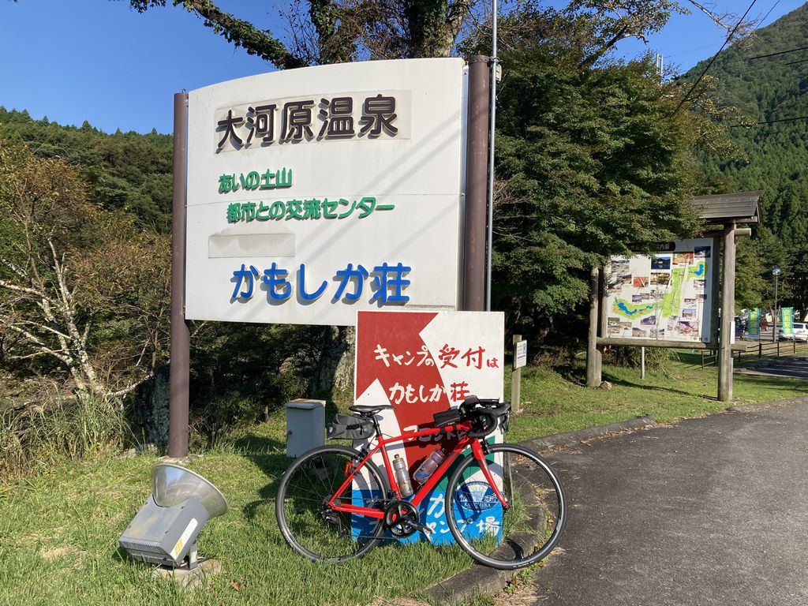
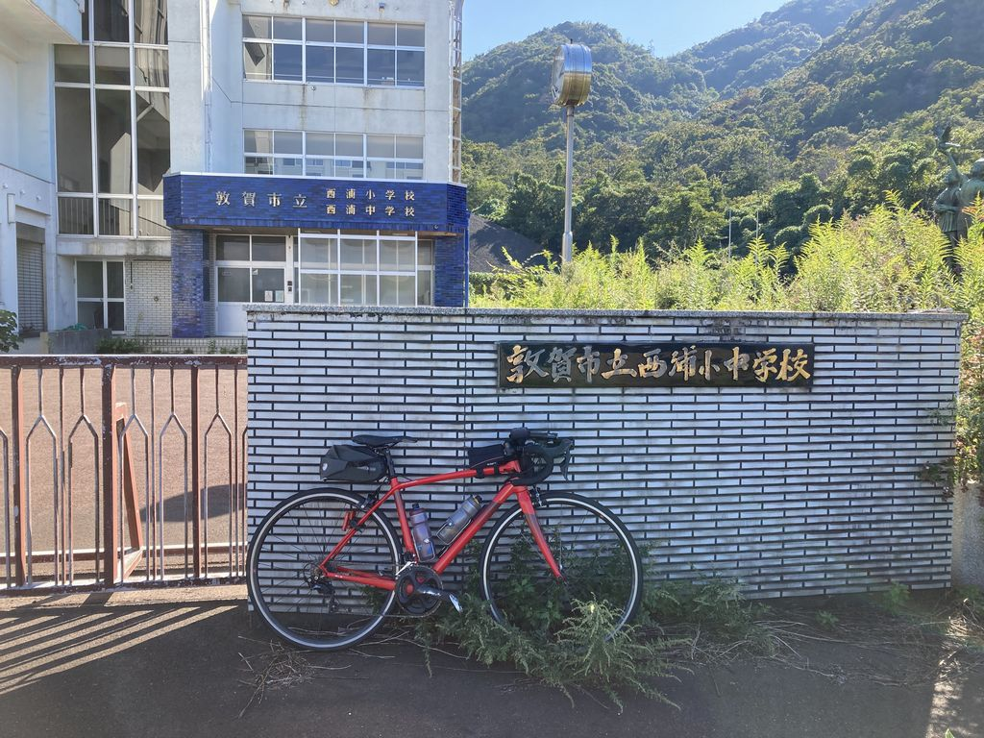

フォトコントロール3 小浜市 まちの駅・旭座
自分のバイクと「小浜市 まちの駅・旭座」看板を撮影

